Detalhamento_Avarias
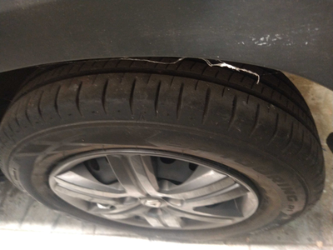
Detalhamento da Cobrança

Cliente | xxxx
Contrato: | xxxx

Placa: | RUL3G49 |  | VALOR TOTAL
Modelo: | KWID ZEN 1.0 12V SCE FLEX 4P C/AR |  | R$455.00
Cor: | BRANCO GLACIER

1 | Pintura para-choque dianteiro | Valor | R$320.00
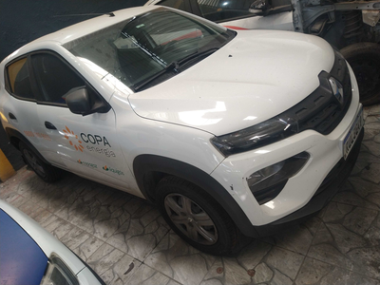

2 | Troca jogo de calotas | Valor | R$135.00

